Wykresy 1
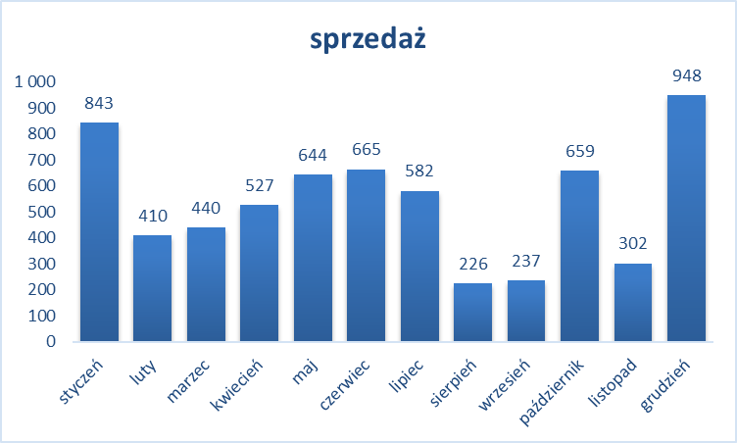
 | sprzedaż
styczeń | 843
luty | 410
marzec | 440
kwiecień | 527
maj | 644
czerwiec | 665
lipiec | 582
sierpień | 226
wrzesień | 237
październik | 659
listopad | 302
grudzień | 948

sty
lut
mar
kwi
maj
cze
lip
sie
wrz
paź
lis
gru

 | sprzedaż w sztukach
styczeń | 269
luty | 125
marzec | 115
kwiecień | 156
maj | 170
czerwiec | 196
lipiec | 151
sierpień | 60
wrzesień | 77
październik | 171
listopad | 98
grudzień | 298

Wykresy 2
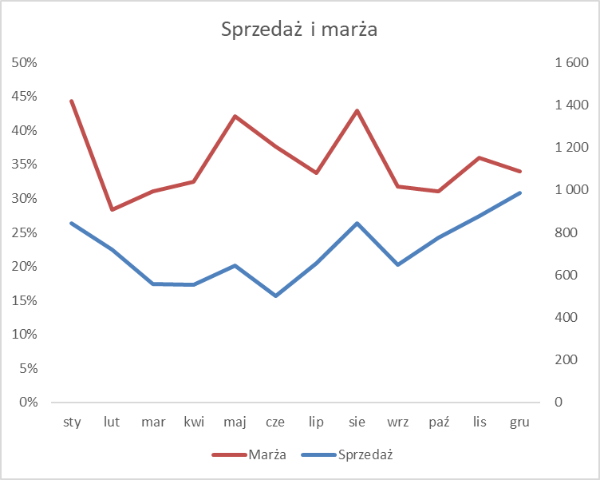
 | Sprzedaż | Marża
sty | 842 | 44%
lut | 720 | 28%
mar | 559 | 31%
kwi | 555 | 32%
maj | 645 | 42%
cze | 500 | 38%
lip | 657 | 34%
sie | 844 | 43%
wrz | 649 | 32%
paź | 777 | 31%
lis | 876 | 36%
gru | 987 | 34%
TOTAL | 8,610 | 35.7%

